6図
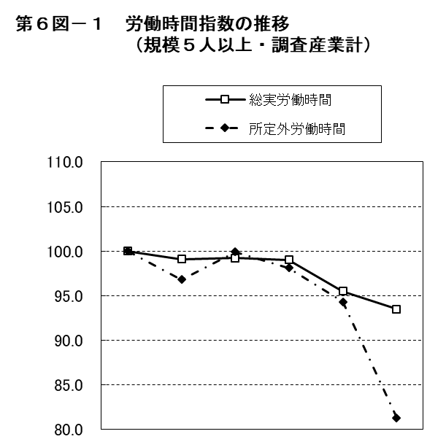
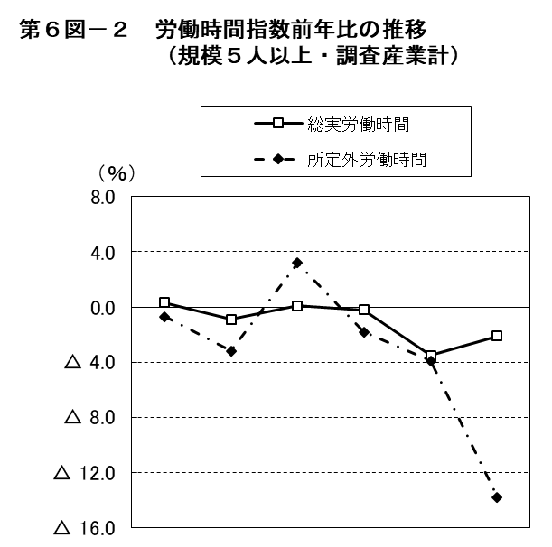

 | 平成 |  |  |  | 令和 |  |  | 平成 |  |  |  | 令和
 | 27年 | 28年 | 29年 | 30年 | 元年 | 2年 |  | 27年 | 28年 | 29年 | 30年 | 元年 | 2年
総実労働時間 | 100.0 | 99.1 | 99.2 | 99.0 | 95.5 | 93.5 | 総実労働時間 | 0.3 | △ 0.9 | 0.1 | △ 0.2 | △ 3.5 | △ 2.1
所定外労働時間 | 100.0 | 96.8 | 99.9 | 98.1 | 94.3 | 81.3 | 所定外労働時間 | △ 0.7 | △ 3.2 | 3.2 | △ 1.8 | △ 3.9 | △ 13.8

7図
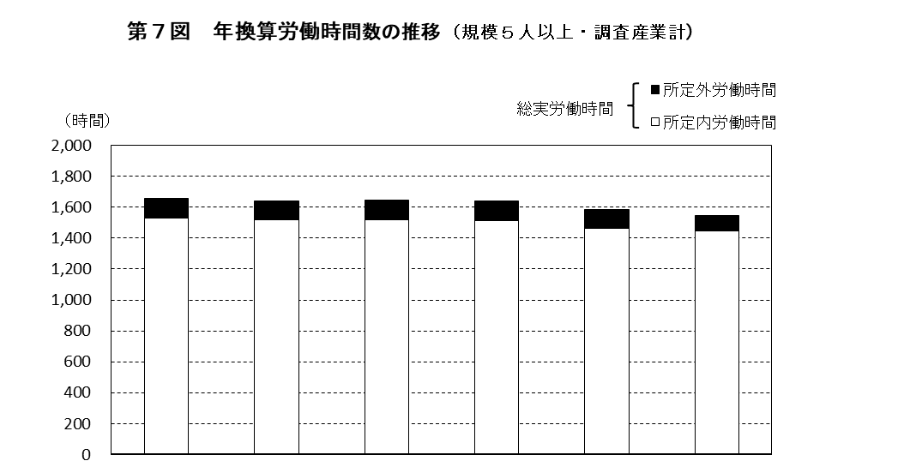

 | 平成 |  |  |  | 令和
 | 27年 | 28年 | 29年 | 30年 | 元年 | 2年
総実労働時間 | 1,658 | 1,642 | 1,645 | 1,640 | 1,583 | 1,548
所定内労働時間 | 1,531 | 1,519 | 1,518 | 1,516 | 1,463 | 1,445
所定外労働時間 | 127 | 123 | 127 | 124 | 120 | 103

第９図 年換算労働時間数の推移（規模５人以上・調査産業計）

8図
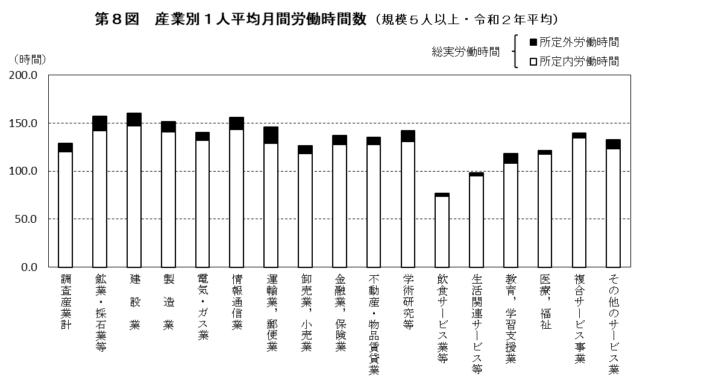

9図
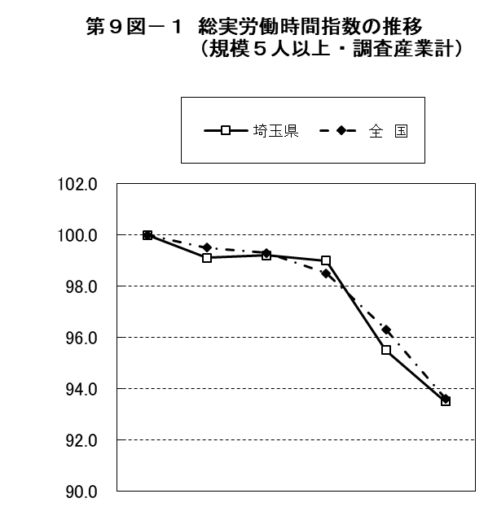
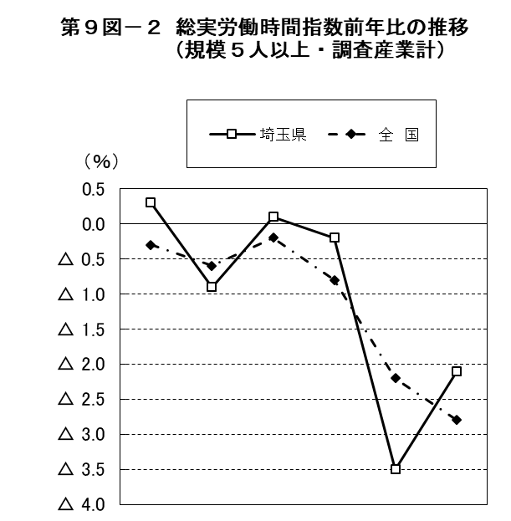

 | 平成 |  |  |  | 令和 |  |  | 平成 |  |  |  | 令和
 | 27年 | 28年 | 29年 | 30年 | 元年 | 2年 |  | 27年 | 28年 | 29年 | 30年 | 元年 | 2年
埼玉県 | 100.0 | 99.1 | 99.2 | 99.0 | 95.5 | 93.5 | 埼玉県 | 0.3 | △ 0.9 | 0.1 | △ 0.2 | △ 3.5 | △ 2.1
全 国 | 100.0 | 99.5 | 99.3 | 98.5 | 96.3 | 93.6 | 全 国 | △ 0.3 | △ 0.6 | △ 0.2 | △ 0.8 | △ 2.2 | △ 2.8

10図
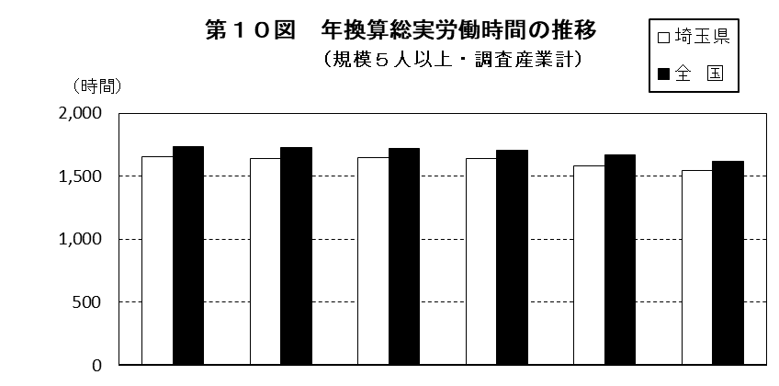

 | 平成 |  |  |  | 令和
 | 27年 | 28年 | 29年 | 30年 | 元年 | 2年
埼玉県 | 1,658 | 1,642 | 1,645 | 1,640 | 1,583 | 1,548
全 国 | 1,734 | 1,724 | 1,720 | 1,706 | 1,669 | 1,621
格 差 | 95.6 | 95.2 | 95.6 | 96.1 | 94.8 | 95.5
（注）格差は、全国を100としたときの埼玉県の値である。

11図
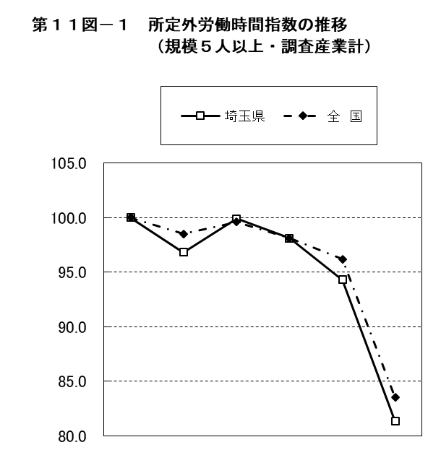
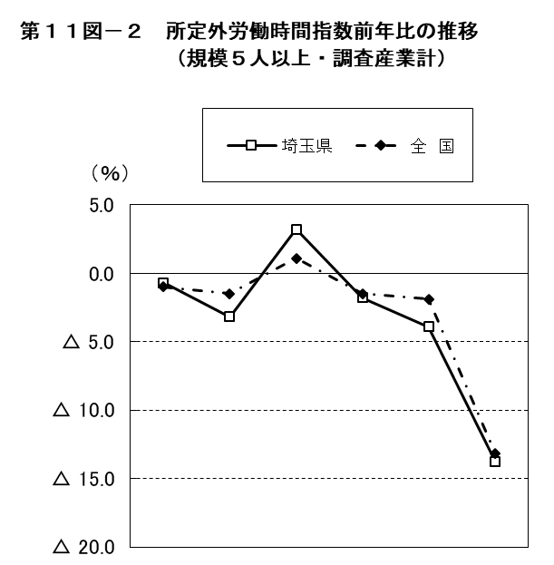

 | 平成 |  |  |  | 令和 |  |  | 平成 |  |  |  | 令和
 | 27年 | 28年 | 29年 | 30年 | 元年 | 2年 |  | 27年 | 28年 | 29年 | 30年 | 元年 | 2年
埼玉県 | 100.0 | 96.8 | 99.9 | 98.1 | 94.3 | 81.3 | 埼玉県 | △ 0.7 | △ 3.2 | 3.2 | △ 1.8 | △ 3.9 | △ 13.8
全 国 | 100.0 | 98.5 | 99.6 | 98.1 | 96.2 | 83.5 | 全 国 | △ 1.0 | △ 1.5 | 1.1 | △ 1.5 | △ 1.9 | △ 13.2

